Лист1
№ ПП | Место | Проблема/доработка | Пример
1 | Главная форма | На основном экране, если развернуть форму, то она накрывает панель задач. Необходимо разворачивать до панели задачь
2 | Главная форма | Донастроить чередование цветов в табличной части главной формы | 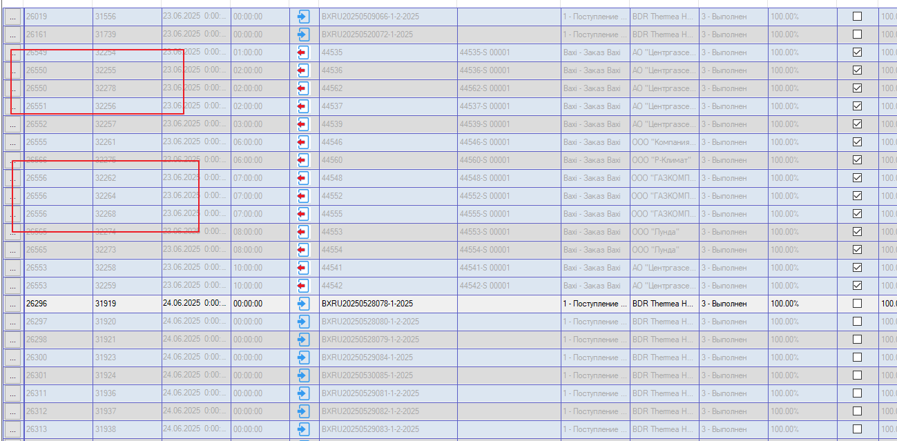
3 | Главная форма | "Выровнять" дизайн всех чекбоксов в один стиль
4 | Главная форма | Убрать поля-артефакты
5 | Справочники -> Депозиторы | После изменения параметра "База данных" и повторном открытии модуля, данная настройка возвращается к исходному значению = "Lvision", при этом появляется пустая строка
6
7
8
9
10
11
12
13
14
15
16

Лист2
